Analysis
delay | condition | textbox.text | participant
0.1 | exp | 250 | 1
0.1 | exp | 100 | 1
0.1 | exp | 100 | 1
0.1 | exp | 99 | 1
0.1 | exp | 200 | 1 | EXPECTED 0.1 | EXPECTED 0.4 | EXPECTED 0.7 | UNEXP 0.1 | UNEXP 0.4 | UNEXP 0.7 | OVERALL
0.1 | exp | 200 | 1 | 209.37254902 | 412.74509804 | 625.39215686 | 264.41176471 | 412.35294118 | 682.20588235 | 434.41339869 | Descriptive Statistics
0.1 | exp | 90 | 1 |  |  |  |  |  |  |  |  | EXPECTED | UNEXPECTED
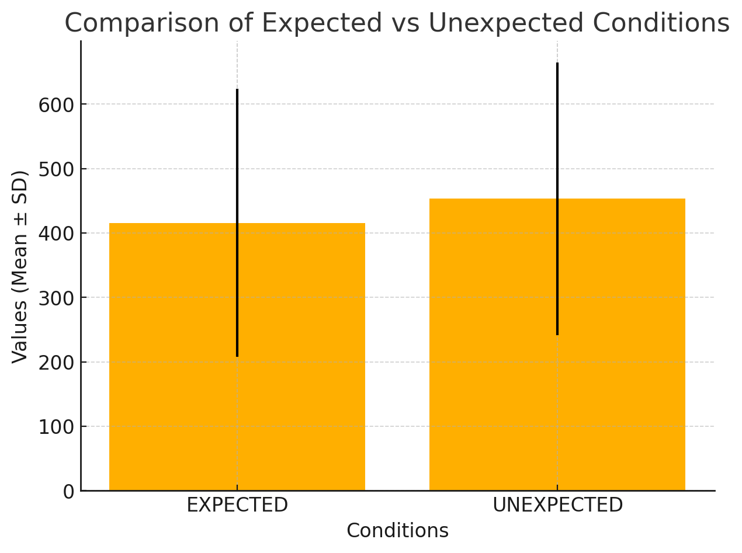
0.1 | exp | 99 | 1 |  |  |  |  |  |  |  | Valid | 3 | 3
0.1 | exp | 120 | 1 |  |  |  |  |  |  |  | Missing | 0 | 0
0.1 | exp | 130 | 1 |  |  |  |  |  |  |  | Mean | 415.8 | 453
0.1 | exp | 200 | 1 |  |  |  |  |  |  |  | Std. Deviation | 208 | 211.8
0.1 | exp | 200 | 1 |  |  |  |  |  |  |  | Minimum | 209.4 | 264.4
0.1 | exp | 99 | 1 |  |  |  |  |  |  |  | Maximum | 625.4 | 682.2
0.1 | exp | 50 | 1
0.1 | exp | 100 | 1
0.1 | exp | 400 | 1
0.1 | exp | 200 | 1
0.1 | exp | 200 | 1
0.1 | exp | 100 | 1
0.1 | exp | 90 | 1
0.1 | exp | 200 | 1
0.1 | exp | 200 | 1
0.1 | exp | 150 | 1
0.1 | exp | 100 | 1
0.1 | exp | 150 | 1
0.1 | exp | 500 | 1
0.1 | exp | 200 | 1
0.1 | exp | 250 | 1
0.1 | exp | 250 | 1
0.1 | exp | 90 | 1
0.1 | exp | 200 | 1
0.1 | exp | 99 | 1
0.1 | exp | 250 | 1
0.1 | exp | 100 | 1
0.1 | exp | 250 | 1
0.1 | exp | 100 | 1
0.1 | exp | 200 | 1
0.1 | exp | 100 | 1
0.1 | exp | 90 | 1
0.1 | exp | 100 | 1
0.1 | exp | 200 | 1
0.1 | exp | 100 | 1
0.1 | exp | 100 | 1
0.1 | exp | 85 | 1
0.1 | exp | 75 | 1
0.1 | exp | 70 | 1
0.1 | exp | 200 | 1
0.1 | exp | 100 | 1
0.1 | exp | 70 | 1
0.1 | exp | 50 | 1
0.1 | exp | 300 | 1
0.1 | exp | 90 | 1
0.1 | exp | 80 | 1
0.1 | exp | 200 | 1
0.1 | exp | 200 | 1
0.1 | exp | 250 | 1
0.1 | exp | 100 | 1
0.1 | exp | 100 | 1
0.1 | exp | 90 | 1
0.1 | exp | 80 | 1
0.1 | exp | 650 | 1
0.1 | exp | 300 | 1
0.1 | exp | 400 | 1
0.1 | exp | 350 | 1
0.1 | exp | 200 | 1
0.1 | exp | 200 | 1
0.1 | exp | 350 | 1
0.1 | exp | 100 | 1
0.1 | exp | 90 | 1
0.1 | exp | 750 | 1
0.1 | exp | 100 | 1
0.1 | exp | 400 | 1
0.1 | exp | 100 | 1
0.1 | exp | 90 | 1
0.1 | exp | 50 | 1
0.1 | exp | 300 | 1
0.1 | exp | 400 | 1
0.1 | exp | 600 | 1
0.1 | exp | 700 | 1
0.1 | exp | 500 | 1
0.1 | exp | 400 | 1
0.1 | exp | 600 | 1
0.1 | exp | 550 | 1
0.1 | exp | 50 | 1
0.1 | exp | 200 | 1
0.1 | exp | 400 | 1
0.1 | exp | 400 | 1
0.1 | exp | 230 | 1
0.1 | exp | 100 | 1
0.1 | exp | 75 | 1
0.1 | exp | 400 | 1
0.1 | exp | 450 | 1
0.1 | exp | 300 | 1
0.1 | exp | 100 | 1
0.1 | exp | 50 | 1
0.1 | exp | 100 | 1
0.1 | exp | 300 | 1
0.1 | exp | 200 | 1
0.1 | exp | 100 | 1
0.1 | exp | 75 | 1
0.1 | exp | 300 | 1
0.1 | exp | 200 | 1
0.4 | exp | 240 | 1
0.4 | exp | 850 | 1
0.4 | exp | 200 | 1
0.4 | exp | 120 | 1
0.4 | exp | 430 | 1
0.4 | exp | 300 | 1
0.4 | exp | 175 | 1
0.4 | exp | 500 | 1
0.4 | exp | 100 | 1
0.4 | exp | 150 | 1
0.4 | exp | 790 | 1
0.4 | exp | 250 | 1
0.4 | exp | 550 | 1
0.4 | exp | 300 | 1
0.4 | exp | 300 | 1
0.4 | exp | 240 | 1
0.4 | exp | 500 | 1
0.4 | exp | 100 | 1
0.4 | exp | 500 | 1
0.4 | exp | 150 | 1
0.4 | exp | 400 | 1
0.4 | exp | 300 | 1
0.4 | exp | 100 | 1
0.4 | exp | 400 | 1
0.4 | exp | 250 | 1
0.4 | exp | 200 | 1
0.4 | exp | 200 | 1
0.4 | exp | 350 | 1
0.4 | exp | 150 | 1
0.4 | exp | 400 | 1
0.4 | exp | 200 | 1
0.4 | exp | 300 | 1
0.4 | exp | 100 | 1
0.4 | exp | 400 | 1
0.4 | exp | 300 | 1
0.4 | exp | 150 | 1
0.4 | exp | 450 | 1
0.4 | exp | 350 | 1
0.4 | exp | 350 | 1
0.4 | exp | 200 | 1
0.4 | exp | 300 | 1
0.4 | exp | 200 | 1
0.4 | exp | 600 | 1
0.4 | exp | 400 | 1
0.4 | exp | 400 | 1
0.4 | exp | 750 | 1
0.4 | exp | 400 | 1
0.4 | exp | 400 | 1
0.4 | exp | 200 | 1
0.4 | exp | 500 | 1
0.4 | exp | 400 | 1
0.4 | exp | 500 | 1
0.4 | exp | 400 | 1
0.4 | exp | 500 | 1
0.4 | exp | 600 | 1
0.4 | exp | 400 | 1
0.4 | exp | 90 | 1
0.4 | exp | 400 | 1
0.4 | exp | 600 | 1
0.4 | exp | 200 | 1
0.4 | exp | 700 | 1
0.4 | exp | 350 | 1
0.4 | exp | 450 | 1
0.4 | exp | 500 | 1
0.4 | exp | 600 | 1
0.4 | exp | 800 | 1
0.4 | exp | 650 | 1
0.4 | exp | 540 | 1
0.4 | exp | 600 | 1
0.4 | exp | 200 | 1
0.4 | exp | 300 | 1
0.4 | exp | 800 | 1
0.4 | exp | 890 | 1
0.4 | exp | 700 | 1
0.4 | exp | 150 | 1
0.4 | exp | 350 | 1
0.4 | exp | 570 | 1
0.4 | exp | 300 | 1
0.4 | exp | 490 | 1
0.4 | exp | 600 | 1
0.4 | exp | 350 | 1
0.4 | exp | 450 | 1
0.4 | exp | 300 | 1
0.4 | exp | 200 | 1
0.4 | exp | 350 | 1
0.4 | exp | 500 | 1
0.4 | exp | 750 | 1
0.4 | exp | 700 | 1
0.4 | exp | 600 | 1
0.4 | exp | 400 | 1
0.4 | exp | 600 | 1
0.4 | exp | 850 | 1
0.4 | exp | 350 | 1
0.4 | exp | 700 | 1
0.4 | exp | 500 | 1
0.4 | exp | 650 | 1
0.4 | exp | 850 | 1
0.4 | exp | 250 | 1
0.4 | exp | 275 | 1
0.4 | exp | 300 | 1
0.4 | exp | 450 | 1
0.4 | exp | 650 | 1
0.7 | exp | 350 | 1
0.7 | exp | 800 | 1
0.7 | exp | 900 | 1
0.7 | exp | 650 | 1
0.7 | exp | 850 | 1
0.7 | exp | 990 | 1
0.7 | exp | 850 | 1
0.7 | exp | 950 | 1
0.7 | exp | 300 | 1
0.7 | exp | 650 | 1
0.7 | exp | 800 | 1
0.7 | exp | 800 | 1
0.7 | exp | 100 | 1
0.7 | exp | 450 | 1
0.7 | exp | 100 | 1
0.7 | exp | 780 | 1
0.7 | exp | 700 | 1
0.7 | exp | 300 | 1
0.7 | exp | 800 | 1
0.7 | exp | 600 | 1
0.7 | exp | 300 | 1
0.7 | exp | 600 | 1
0.7 | exp | 700 | 1
0.7 | exp | 650 | 1
0.7 | exp | 700 | 1
0.7 | exp | 400 | 1
0.7 | exp | 800 | 1
0.7 | exp | 500 | 1
0.7 | exp | 650 | 1
0.7 | exp | 550 | 1
0.7 | exp | 450 | 1
0.7 | exp | 400 | 1
0.7 | exp | 400 | 1
0.7 | exp | 475 | 1
0.7 | exp | 650 | 1
0.7 | exp | 780 | 1
0.7 | exp | 900 | 1
0.7 | exp | 900 | 1
0.7 | exp | 999 | 1
0.7 | exp | 450 | 1
0.7 | exp | 650 | 1
0.7 | exp | 200 | 1
0.7 | exp | 900 | 1
0.7 | exp | 800 | 1
0.7 | exp | 750 | 1
0.7 | exp | 850 | 1
0.7 | exp | 700 | 1
0.7 | exp | 300 | 1
0.7 | exp | 700 | 1
0.7 | exp | 900 | 1
0.7 | exp | 650 | 1
0.7 | exp | 600 | 1
0.7 | exp | 750 | 1
0.7 | exp | 850 | 1
0.7 | exp | 750 | 1
0.7 | exp | 200 | 1
0.7 | exp | 999 | 1
0.7 | exp | 550 | 1
0.7 | exp | 460 | 1
0.7 | exp | 400 | 1
0.7 | exp | 700 | 1
0.7 | exp | 430 | 1
0.7 | exp | 650 | 1
0.7 | exp | 750 | 1
0.7 | exp | 450 | 1
0.7 | exp | 800 | 1
0.7 | exp | 400 | 1
0.7 | exp | 500 | 1
0.7 | exp | 350 | 1
0.7 | exp | 999 | 1
0.7 | exp | 450 | 1
0.7 | exp | 750 | 1
0.7 | exp | 900 | 1
0.7 | exp | 890 | 1
0.7 | exp | 999 | 1
0.7 | exp | 250 | 1
0.7 | exp | 650 | 1
0.7 | exp | 280 | 1
0.7 | exp | 750 | 1
0.7 | exp | 790 | 1
0.7 | exp | 450 | 1
0.7 | exp | 400 | 1
0.7 | exp | 350 | 1
0.7 | exp | 650 | 1
0.7 | exp | 700 | 1
0.7 | exp | 540 | 1
0.7 | exp | 300 | 1
0.7 | exp | 650 | 1
0.7 | exp | 450 | 1
0.7 | exp | 350 | 1
0.7 | exp | 750 | 1
0.7 | exp | 300 | 1
0.7 | exp | 650 | 1
0.7 | exp | 999 | 1
0.7 | exp | 890 | 1
0.7 | exp | 750 | 1
0.7 | exp | 750 | 1
0.7 | exp | 900 | 1
0.7 | exp | 590 | 1
0.7 | exp | 600 | 1
0.7 | exp | 700 | 1
0.7 | exp | 400 | 1
0.1 | unexp | 300 | 1
0.1 | unexp | 190 | 1
0.1 | unexp | 350 | 1
0.1 | unexp | 100 | 1
0.1 | unexp | 75 | 1
0.1 | unexp | 100 | 1
0.1 | unexp | 100 | 1
0.1 | unexp | 200 | 1
0.1 | unexp | 100 | 1
0.1 | unexp | 100 | 1
0.1 | unexp | 90 | 1
0.1 | unexp | 200 | 1
0.1 | unexp | 85 | 1
0.1 | unexp | 90 | 1
0.1 | unexp | 80 | 1
0.1 | unexp | 100 | 1
0.1 | unexp | 90 | 1
0.1 | unexp | 100 | 1
0.1 | unexp | 50 | 1
0.1 | unexp | 100 | 1
0.1 | unexp | 500 | 1
0.1 | unexp | 450 | 1
0.1 | unexp | 600 | 1
0.1 | unexp | 390 | 1
0.1 | unexp | 300 | 1
0.1 | unexp | 500 | 1
0.1 | unexp | 750 | 1
0.1 | unexp | 100 | 1
0.1 | unexp | 600 | 1
0.1 | unexp | 400 | 1
0.1 | unexp | 500 | 1
0.1 | unexp | 600 | 1
0.1 | unexp | 300 | 1
0.1 | unexp | 400 | 1
0.4 | unexp | 500 | 1
0.4 | unexp | 200 | 1
0.4 | unexp | 700 | 1
0.4 | unexp | 100 | 1
0.4 | unexp | 200 | 1
0.4 | unexp | 300 | 1
0.4 | unexp | 250 | 1
0.4 | unexp | 300 | 1
0.4 | unexp | 150 | 1
0.4 | unexp | 400 | 1
0.4 | unexp | 200 | 1
0.4 | unexp | 200 | 1
0.4 | unexp | 300 | 1
0.4 | unexp | 500 | 1
0.4 | unexp | 500 | 1
0.4 | unexp | 300 | 1
0.4 | unexp | 300 | 1
0.4 | unexp | 400 | 1
0.4 | unexp | 500 | 1
0.4 | unexp | 700 | 1
0.4 | unexp | 500 | 1
0.4 | unexp | 350 | 1
0.4 | unexp | 700 | 1
0.4 | unexp | 650 | 1
0.4 | unexp | 200 | 1
0.4 | unexp | 650 | 1
0.4 | unexp | 600 | 1
0.4 | unexp | 570 | 1
0.4 | unexp | 400 | 1
0.4 | unexp | 450 | 1
0.4 | unexp | 550 | 1
0.4 | unexp | 400 | 1
0.4 | unexp | 400 | 1
0.4 | unexp | 600 | 1
0.7 | unexp | 750 | 1
0.7 | unexp | 999 | 1
0.7 | unexp | 899 | 1
0.7 | unexp | 900 | 1
0.7 | unexp | 240 | 1
0.7 | unexp | 600 | 1
0.7 | unexp | 999 | 1
0.7 | unexp | 550 | 1
0.7 | unexp | 550 | 1
0.7 | unexp | 700 | 1
0.7 | unexp | 400 | 1
0.7 | unexp | 850 | 1
0.7 | unexp | 600 | 1
0.7 | unexp | 200 | 1
0.7 | unexp | 780 | 1
0.7 | unexp | 600 | 1
0.7 | unexp | 800 | 1
0.7 | unexp | 650 | 1
0.7 | unexp | 800 | 1
0.7 | unexp | 850 | 1
0.7 | unexp | 650 | 1
0.7 | unexp | 680 | 1
0.7 | unexp | 750 | 1
0.7 | unexp | 980 | 1
0.7 | unexp | 400 | 1
0.7 | unexp | 750 | 1
0.7 | unexp | 450 | 1
0.7 | unexp | 300 | 1
0.7 | unexp | 570 | 1
0.7 | unexp | 500 | 1
0.7 | unexp | 900 | 1
0.7 | unexp | 999 | 1
0.7 | unexp | 999 | 1
0.7 | unexp | 550 | 1

